合同总额分析
合同总额可分析相关数据有合同总额，预计合同金额（从销售立项表中取数）
可分析相关维度有年份，大数据二级立项（可能），可进行同期合同金额比较，必须分析项为部门

 | 2019年合同总额 | 2018年合同总额 |  | 2019年合同总额 | 合同总额 | 剩余预计合同总额 | 年度 | 合同总额 | 合同总额区间 | 合同数量 | 合同总额
1部门 | 73 | 149 | 1大数据 | 59 | 246 | 392 | 2010 | 154 | 0~20 | 204 | 172
2部门 | 89 | 163 | 2大数据 | 97 |  |  | 2011 | 342 | 20~50 | 52 | 160
3部门 | 128 | 189 | 3大数据 | 111 |  |  | 2012 | 179 | 50~100 | 70 | 91
4部门 | 103 | 71 | 4大数据 | 114 |  |  | 2013 | 168 | 100~500 | 102 | 176
5部门 | 84 | 205 | 5大数据 | 116 |  |  | 2014 | 271 | 500~1000 | 167 | 202
6部门 | 149 | 158 | 6大数据 | 65 |  |  | 2015 | 116 | 1000+ | 159 | 59
7部门 | 192 | 167 | 7大数据 | 99 |  |  | 2016 | 135
8部门 | 200 | 66 | 8大数据 | 146 |  |  | 2017 | 198
9部门 | 134 | 193 | 9大数据 | 164 |  |  | 2018 | 247
10部门 | 195 | 56 | 10大数据 | 133 |  |  | 2019 | 142
 | 1347 | 1417 | 11大数据

部门合同总额对比
同期合同总额对比
2019年合同总额 | 1347
2018年合同总额 | 1417
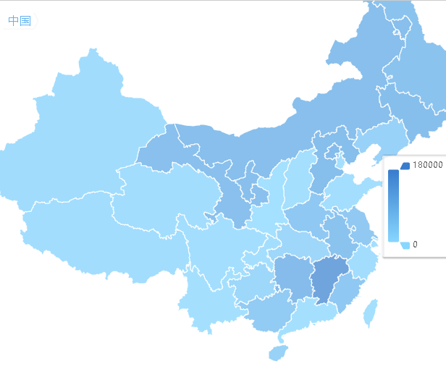

地区合同金额对比

合同金额区间数量

合同总额年度变化

修改提要:
由于大项目二级立项及部门会发生变动，且较为频繁，故去除在该项的同比分析
去除合同总额分析，合同预计总额与合同总额无明显联系，且占用页面资源
增加地图模块，展示各地区合同详情
合同总额需增加合同金额区间的分类 （0~20，20~50，50~100，100~500，500~1000，1000+） 分析区间的合同数量，合同金额，合同数占比

合同总额的区间对比没有实际意义，去除
合同总额区间对比

业绩总额分析
业绩分析可分析相关数据为业绩总额及业绩目标
业绩分析可分析相关维度有季度，年度，部门，同期值，(大项目二级立项)

 | 目标 | 实际 | 2018年同期 | 当季度预计剩余完成数 |  |  | 业绩总额 | 业绩目标 | 完成率 |  | 2019 | 2018
一季度 | 190 | 83 | 71 | 62 | A事业部 | 1部门 | 110 | 58 | 1.8965517241 | 实际 | 161 | 90
二季度 | 124 | 63 | 55 | 18.6 | B事业部 | 2部门 | 104 | 67 | 1.552238806 | 目标 | 133 | 208
三季度 | 95 | 196 | 198 | 3.72 | C事业部 | 3部门 | 118 | 82 | 1.4390243902
四季度 | 112 | 196 | 187 | 1.86 |  | 4部门 | 194 | 101 | 1.9207920792 |  | 业绩总额
 | 521 | 538 |  |  |  | 5部门 | 181 | 169 | 1.0710059172 | 2010 | 173
 |  |  |  |  |  | 6部门 | 80 | 123 | 0.65040650407 | 2011 | 393
 |  |  |  |  |  | 7部门 | 155 | 202 | 0.76732673267 | 2012 | 124
 |  |  |  |  |  | 8部门 | 77 | 115 | 0.66956521739 | 2013 | 194
 |  |  |  |  |  | 9部门 | 74 | 99 | 0.74747474747 | 2014 | 241
 |  |  |  |  |  | 10部门 | 65 | 138 | 0.47101449275 | 2015 | 250
 |  |  |  |  |  |  |  |  |  | 2016 | 377
 |  |  |  |  |  |  |  |  |  | 2017 | 112
 |  |  |  |  |  |  |  |  |  | 2018 | 225
注：仪表盘展示各季度业绩完成情况，当季度预计剩余完成数为漏斗图，从上至下显示商机到实际预计完成值 |  |  |  |  |  |  |  |  |  | 2019 | 336
一季度完成情况
二季度完成情况
 | 二季度
目标 | 80
实际 | 124
 | 63
三季度完成情况
 | 三季度
目标 | 95
实际 | 196
四季度完成情况
 | 四季度
目标 | 112
实际 | 196

业绩总额同期比
当季度剩余数预计完成数
当季度预计完成数
业绩总额季度同期比较

当季未签预计完成额

概率合同额

业绩总额年度变化情况

部门业绩总额完成情况

修改提要
部门数据较多，如可能展现方式变化为其他方式
同合同总额展示各年度目标实际值
当季度剩余预计完成数展示当季度预计完成数，当季的未签预计合同额，概率合同额
部门数据较多，如可能展现方式变化为其他方式

注:二次修改
将当季度预计完成数去除，替换成商机，商机从商机拓展立项表中取。
注：商机拓展立项中没有商机金额

回款分析
回款分析可分析相关数据为回款总额及回款目标
回款分析可分析相关维度有季度，年度，部门，同期值，(大项目二级立项)

 | 目标 | 实际 | 2018年同期 | 当季度预计剩余完成数 |  |  | 回款总额 | 回款目标 | 完成率 |  | 2019 | 2018
一季度 | 172 | 165 | 115 | 103 | A事业部 | 1部门 | 187 | 109 | 1.7155963303 | 实际 | 65 | 75
二季度 | 173 | 121 | 171 | 30.9 | B事业部 | 2部门 | 64 | 131 | 0.48854961832 | 目标 | 190 | 93
三季度 | 188 | 95 | 128 | 6.18 | C事业部 | 3部门 | 176 | 173 | 1.0173410405
四季度 | 93 | 105 | 101 | 3.09 |  | 4部门 | 152 | 118 | 1.2881355932 |  | 回款总额
 | 626 | 486 |  |  |  | 5部门 | 103 | 127 | 0.81102362205 | 2010 | 348
 |  |  |  |  |  | 6部门 | 173 | 53 | 3.2641509434 | 2011 | 294
 |  |  |  |  |  | 7部门 | 111 | 104 | 1.0673076923 | 2012 | 101
当季度存量，当季度逾期存量 |  |  |  |  |  | 8部门 | 75 | 74 | 1.0135135135 | 2013 | 307
159 | 108 |  |  |  |  | 9部门 | 101 | 78 | 1.2948717949 | 2014 | 188
 |  |  |  |  |  | 10部门 | 192 | 175 | 1.0971428571 | 2015 | 386
 |  |  |  |  |  |  |  |  |  | 2016 | 181
 |  |  |  |  |  |  |  |  |  | 2017 | 143
 |  |  |  |  |  |  |  |  |  | 2018 | 326
注：仪表盘展示各季度回款完成情况，当季度预计剩余完成数为漏斗图，从上至下显示商机到实际预计完成值 |  |  |  |  |  |  |  |  |  | 2019 | 237
一季度完成情况
二季度完成情况
 | 二季度
目标 | 173
实际 | 173
 | 121
三季度完成情况
 | 三季度
目标 | 188
实际 | 95
四季度完成情况
 | 四季度
目标 | 93
实际 | 105

当前存量分析
回款总额
回款同期比
当季度剩余数预计完成数
回款总额季度同期比较

回款总额年度变化情况

回款完成情况

修改提要
回款总体同回款，在当季度预计回款部分展示季度总回款，当季度存量，当季度逾期存量

修改2
漏斗图去掉，回款情况拿到当季度存量及当季度逾期存量。

